Alytus
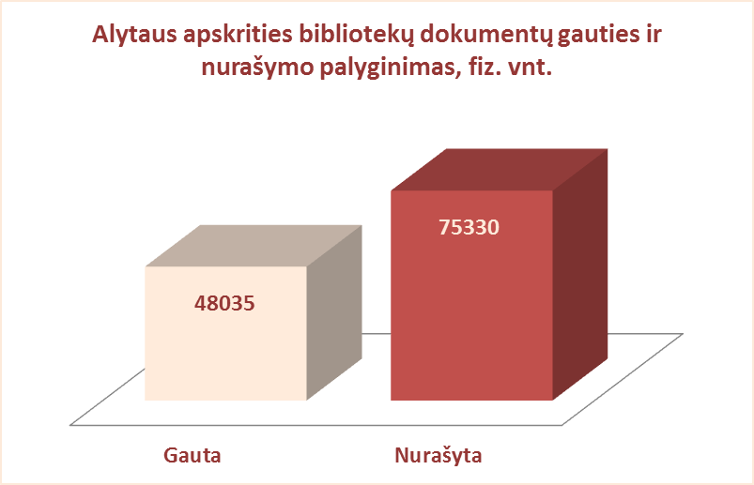
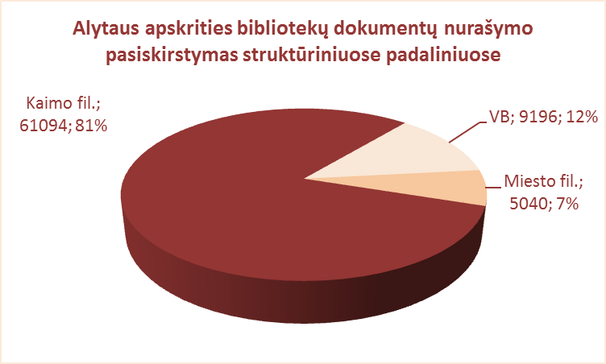
2.10. ALYTAUS APSKRITIES SAVIVALDYBIŲ VIEŠŲJŲ BIBLIOTEKŲ DOKUMENTŲ NURAŠYMAS 2012 M.

Eil. Nr. | Savivaldybių viešosios bibliotekos | Nurašyta dokumentų |  |  |  |  |  |  |  | Nurašymo priežastys |  |  |  |  | Gauties ir nurašymo
 |  | Iš viso |  | VB |  | Miesto f. |  | Kaimo f. |  | Susidėvėję, | Nepaklausūs, | Skaitytojų | Perduota | Kt. | 2012 m. palyginimas
 |  | Fiz. vnt. | Pav. | Fiz. vnt. | Pav. | Fiz. vnt. | Pav. | Fiz. vnt. | Pav. | sugadinti | neaktualūs, | prarasti | kt.b-koms, | priežastys | Gauta | Nurašyta | Skirtumas
 |  |  |  |  |  |  |  |  |  |  | dubletai |  | mainų f. |  | (fiz. vnt.) | (fiz. vnt.)
1 | Alytaus m. | 5210 | 78 | 2315 | 47 | 2895 | 41 | x | x | 5026 | 0 | 184 | 0 | 0 | 5488 | 5210 | 278
2 | Alytaus r. | 21859 | 1350 | 2113 | 892 | 1720 | 694 | 18026 | 628 | 5228 | 10927 | 248 | 347 | 0 | 16738 | 21859 | -5121
3 | Druskininkai | 21400 | 9990 | 72 | 17 | 0 | 0 | 21328 | 1145 | 13079 | 6396 | 72 | 1853 | 0 | 8664 | 21400 | -12736
4 | Lazdijai | 10836 | 2515 | 953 | 225 | 425 | 215 | 9458 | 2075 | 5282 | 5491 | 22 | 41 | 0 | 8656 | 10836 | -2180
5 | Varėna | 16025 | 784 | 3743 | 764 | x | x | 12282 | 366 | 8135 | 2970 | 155 | 3683 | 1082 | 8489 | 16025 | -7536
Iš viso: |  | 75330 | 21943* | 9196 | 389* | 5040 | 238* | 61094 | 1054* | 36750 | 25784 | 681 | 5924 | 1082 | 48035 | 75330 | -27295

*Vidutinis pavadinimų skaičius vienoje SVB

Vilnius
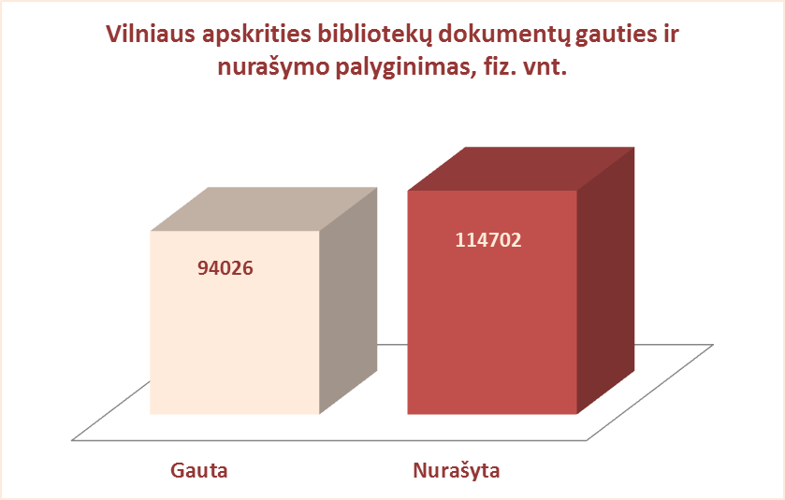
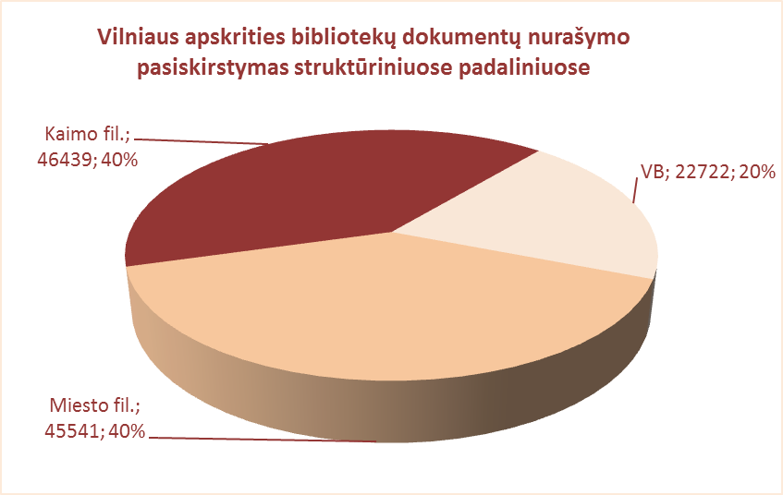
2.10. VILNIAUS APSKRITIES SAVIVALDYBIŲ VIEŠŲJŲ BIBLIOTEKŲ DOKUMENTŲ NURAŠYMAS 2012 m.

Eil. Nr. | Savivaldybių viešosios bibliotekos | Nurašyta dokumentų |  |  |  |  |  |  |  | Nurašymo priežastys |  |  |  |  | Gauties ir nurašymo
 |  | Iš viso |  | VB |  | Miesto f. |  | Kaimo f. |  | Susidėvėję, | Nepaklausūs, | Skaitytojų | Perduota | Kt. | 2012 m. palyginimas
 |  | Fiz. vnt. | Pav. | Fiz. vnt. | Pav. | Fiz. vnt. | Pav. | Fiz. vnt. | Pav. | sugadinti | neaktualūs, | prarasti | kt.b-koms, | priežastys | Gauta | Nurašyta | Skirtumas
 |  |  |  |  |  |  |  |  |  |  | dubletai |  | mainų f. |  | (fiz. vnt.) | (fiz. vnt.)
1 | Elektrėnai | 6241 | 697 | 1942 | 651 | 1022 | 507 | 3277 | 249 | 2477 | 3741 | 0 | 0 | 23 | 8461 | 6241 | 2220
2 | Šalčininkai | 15433 | 934 | 3873 | 564 | 1456 | 82 | 10104 | 288 | 7464 | 7807 | 153 | 0 | 9 | 8493 | 15433 | -6940
3 | Širvintos | 2068 | 669 | 1147 | 669 | x | x | 921 | 455 | 1497 | 543 | 42 | 0 | 4 | 7901 | 2068 | 5833
4 | Švenčionys | 20360 | 911 | 5858 | 746 | 4919 | 721 | 9583 | 517 | 12417 | 5699 | 12 | 2232 | 0 | 4289 | 20360 | -16071
5 | Trakai | 7350 | 1658 | 2284 | 1658 | 1023 | 394 | 4043 | 449 | 4548 | 2193 | 338 | 0 | 271 | 10678 | 7350 | 3328
6 | Ukmergė | 19122 | 1778 | 6881 | 1778 | x | x | 12241 | 1629 | 14062 | 4994 | 66 | 0 | 0 | 6947 | 19122 | -12175
7 | Vilniaus raj. | 6507 | 1175 | 184 | 39 | 53 | 31 | 6270 | 1175 | 4900 | 1592 | 15 | 0 | 0 | 15573 | 6507 | 9066
Iš viso: |  | 77081 | 1117* | 22169 | 872* | 8473 | 289* | 46439 | 680* | 47365 | 26569 | 626 | 2232 | 307 | 62342 | 77081 | -14739
8 | Vilniaus m. | 37621 | 2627 | 553 | 510 | 37068 | 2516 | x | x | nėra duom. | nėra duom. | nėra duom. | nėra duom. | nėra duom. | 31684 | 37621 | -5937
Iš viso: |  | 114702 | 1306* | 22722 | 827* | 45541 | 709 | 46439 | 680* | 47365 | 26569 | 626 | 2232 | 307 | 94026 | 114702 | -20676

*Vidutinis pavadinimų skaičius vienoje SVB

